Alberatura
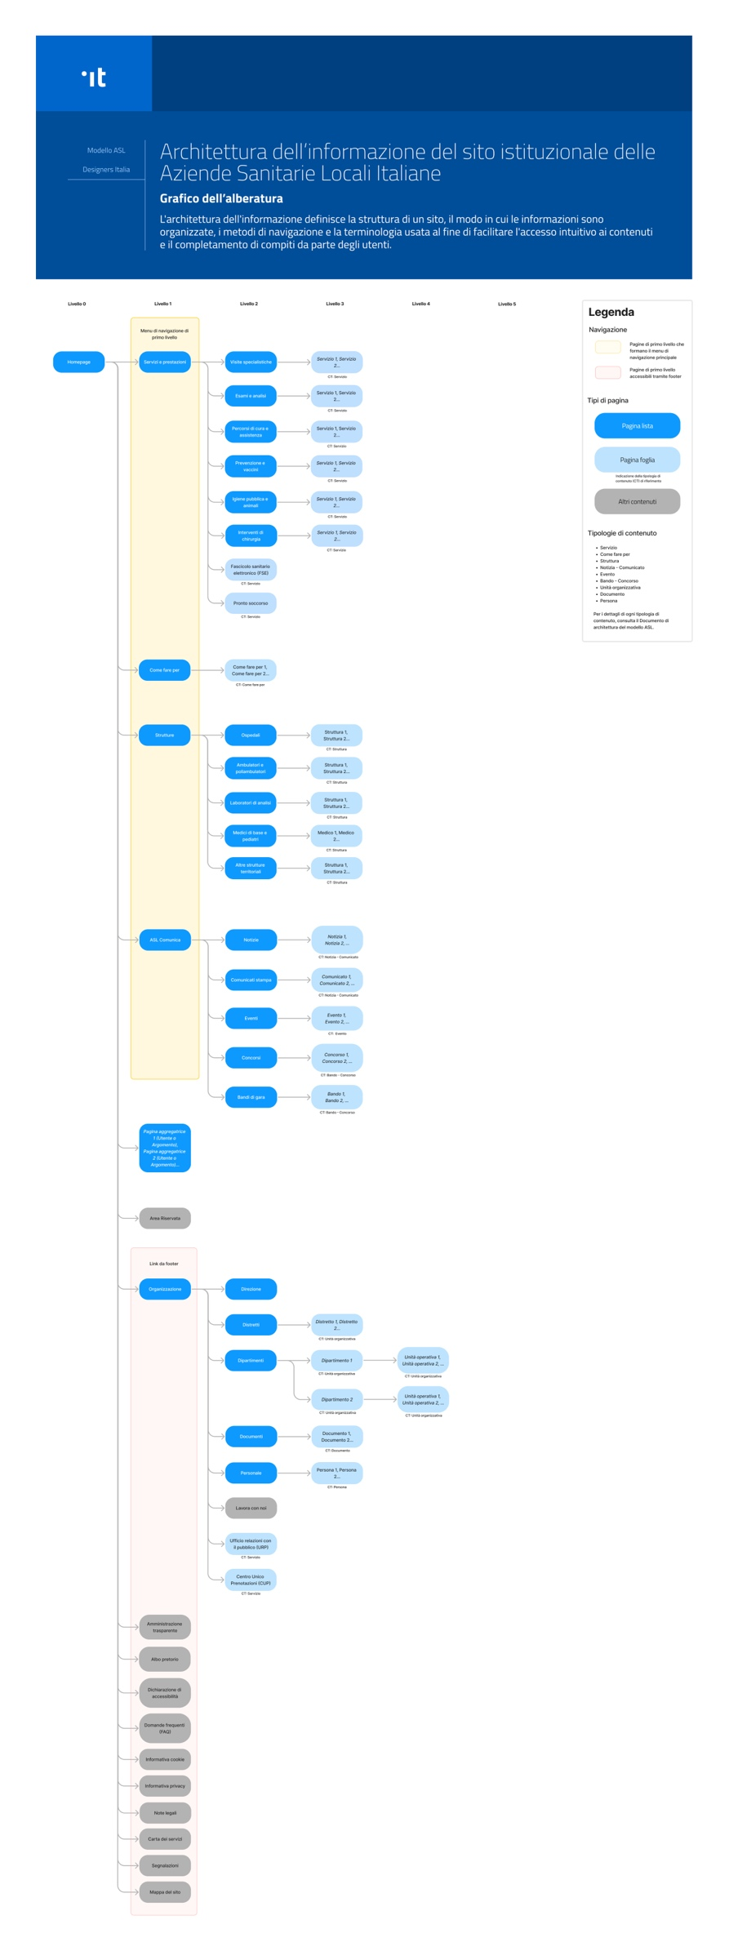
Alberatura
Abbiamo schematizzato la struttura del sito di una ASL in un grafico.

Per visualizzarlo in alta definizione
Scarica il Grafico dell'alberatura (PDF 3.4MB)

